管理系统测试总览
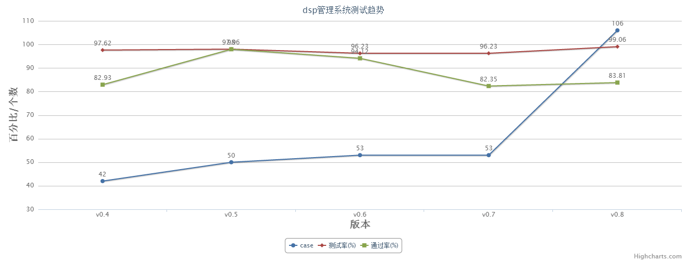
版本 | case | 测试率 | 通过率
V0.4 | 42 | 97.62% | 82.93%
V0.5 | 50 | 98.00% | 97.96%
V0.6 | 53 | 96.23% | 94.12%
V0.7 | 53 | 96.23% | 82.35%
V0.8 | 106 | 99.06% | 83.81%

